封面


进入系统

整体销售分布图
2012-2015年晶圆销售情况表
单位：元
时间 | 数量（吨） | 均吨利润（元） | 均吨利息（元） | 均吨税金（元） | 总利润（元） | 总利息（元） | 总税金（元） | 数量（吨）
2012年 | 54538.50 | 70.03 | 34.56 | 79.50 | 3819184.75 | 1884752.84 | 4335619.83 | 均吨利润（元）
2013年 | 72413.09 | 88.89 | 28.99 | 62.52 | 6436663.75 | 2098925.92 | 4527522.38 | 均吨利息（元）
2014年 | 98725.04 | 86.61 | 25.05 | 58.28 | 8550905.28 | 2473102.25 | 5753722.07 | 均吨税金（元）
2015年 | 136418.09 | 111.91 | 16.29 | 78.61 | 15265930.20 | 2222501.39 | 10723887.49 | 总利润（元）
2016年（1-10月份） | 136241.34 |  |  |  |  |  |  | 总利息（元）
2012-2015年晶圆销售分布图
 |  |  |  |  |  |  |  | 总税金（元）
5 | 3819184.7494
 | 6436663.7521
 | 8550905.2792
 | 15265930.2
 | 0

上一页
下一页

地区分布（销量和销售利润）
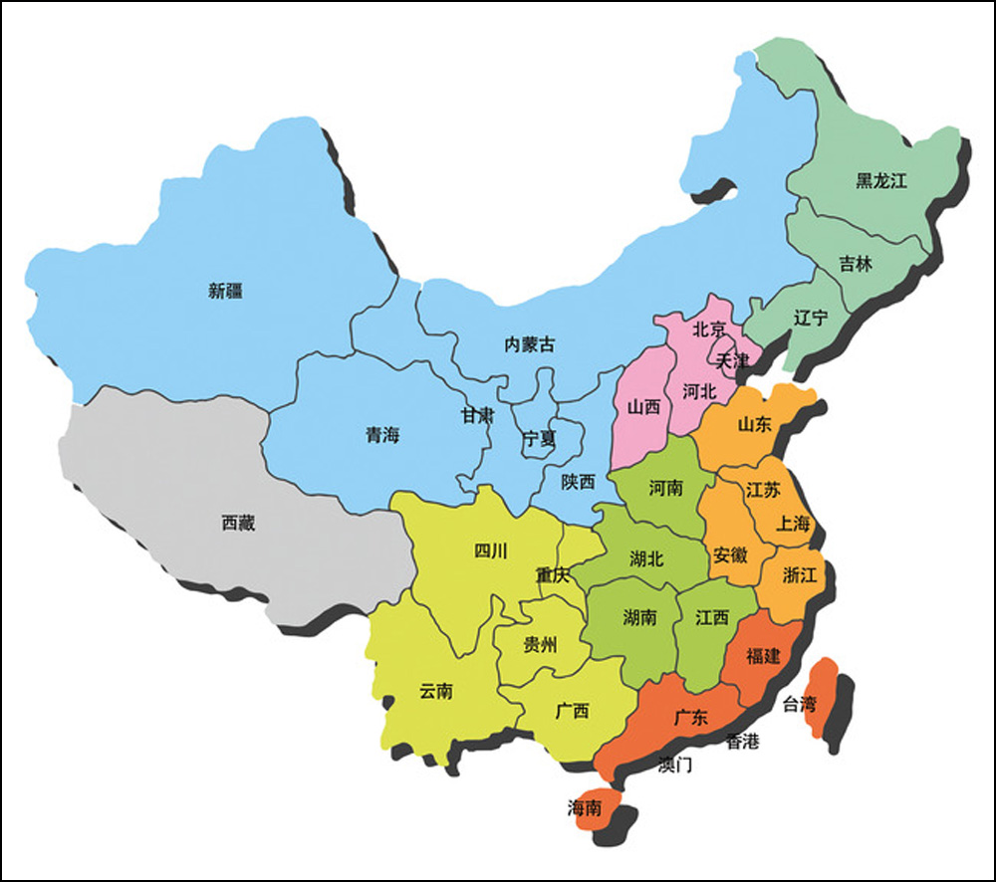
清空
2012年
2013年
2014年
2015年
2016年
 |  |  |  |  |  |  |  |  |  |  | 所在省份销售量
 |  |  |  |  |  |  |  |  |  |  | 城市 | 销售量/销售利润 | 城市 | 销售量/销售利润
 |  |  |  |  |  |  |  |  |  |  | 安徽 |  | 吉林
 |  |  |  |  |  |  |  |  |  |  | 北京 |  | 江苏
 |  |  |  |  |  |  |  |  |  |  | 福建 |  | 江西
 |  |  |  |  |  |  |  |  |  |  | 广东 |  | 辽宁
 |  |  |  |  |  |  |  |  |  |  | 广西 |  | 山东
 |  |  |  |  |  |  |  |  |  |  | 贵州 |  | 陕西
 |  |  |  |  |  |  |  |  |  |  | 海南 |  | 上海
 |  |  |  |  |  |  |  |  |  |  | 河北 |  | 四川
 |  |  |  |  |  |  |  |  |  |  | 河南 |  | 天津
 |  |  |  |  |  |  |  |  |  |  | 黑龙江 | 38, | 新疆
 |  |  |  |  |  |  |  |  |  |  | 湖北 |  | 浙江
 |  |  |  |  |  |  |  |  |  |  | 湖南 |  | 重庆

上一页
下一页

 |  | FALSE |  |  | 省份 | 12年 | 13年 | 14年 | 15年 | 16年 |  | 省份 | 2012年数量 | 2012年利润 | 2013年数量 | 2013年利润 | 2014年数量 | 2014年利润 | 2015年数量 | 2015年利润 | 2016年1-10月销量
1 | 安徽 | FALSE |  | 967, | 安徽 | 548,59533 | 633,60597 | 758,55287 | 1135,167281 | 967, |  | 安徽 | 548 | 59533 | 633 | 60597 | 758 | 55287 | 1135 | 167281 | 967
2 | 北京 | FALSE |  | 163, | 北京 | 23,1231 | 36,2769 | 91,-2474 | 454,29704 | 163, |  | 北京 | 23 | 1231 | 36 | 2769 | 91 | -2474 | 454 | 29704 | 163
3 | 福建 | FALSE |  | 707, | 福建 | 623,80970 | 517,54588 | 688,63677 | 657,62952 | 707, |  | 福建 | 623 | 80970 | 517 | 54588 | 688 | 63677 | 657 | 62952 | 707
4 | 广东 | FALSE |  | 2147, | 广东 | 530,20266 | 662,37874 | 1546,127723 | 1764,39822 | 2147, |  | 广东 | 530 | 20266 | 662 | 37874 | 1546 | 127723 | 1764 | 39822 | 2147
5 | 广西 | FALSE |  | 3, | 广西 | 0,0 | 0,0 | 0,0 | 0,0 | 3, |  | 广西 | 0 | 0 | 0 | 0 | 0 | 0 | 0 | 0 | 3
6 | 贵州 | FALSE |  | 80, | 贵州 | 0,0 | 0,0 | 0,0 | 0,0 | 80, |  | 贵州 | 0 | 0 | 0 | 0 | 0 | 0 | 0 | 0 | 80
7 | 海南 | FALSE |  | 89, | 海南 | 0,0 | 148,15404 | 154,15112 | 156,9302 | 89, |  | 海南 | 0 | 0 | 148 | 15404 | 154 | 15112 | 156 | 9302 | 89
8 | 河北 | FALSE |  | 399, | 河北 | 33,-485 | 33,3408 | 76,4299 | 261,21097 | 399, |  | 河北 | 33 | -485 | 33 | 3408 | 76 | 4299 | 261 | 21097 | 399
9 | 河南 | FALSE |  | 368, | 河南 | 26,3002 | 52,4219 | 42,8354 | 196,37393 | 368, |  | 河南 | 26 | 3002 | 52 | 4219 | 42 | 8354 | 196 | 37393 | 368
10 | 黑龙江 | TRUE | 黑龙江 | 38, | 黑龙江 | 6,552 | 23,1808 | 40,3716 | 57,7324 | 38, |  | 黑龙江 | 6 | 552 | 23 | 1808 | 40 | 3716 | 57 | 7324 | 38
11 | 湖北 | FALSE |  | 452, | 湖北 | 238,12329 | 164,13864 | 291,26315 | 453,41167 | 452, |  | 湖北 | 238 | 12329 | 164 | 13864 | 291 | 26315 | 453 | 41167 | 452
12 | 湖南 | FALSE |  | 7, | 湖南 | 36,-2091 | 31,-104 | 18,2836 | 21,2618 | 7, |  | 湖南 | 36 | -2091 | 31 | -104 | 18 | 2836 | 21 | 2618 | 7
13 | 吉林 | FALSE |  | 5, | 吉林 | 0,0 | 0,0 | 708,59595 | 68,5297 | 5, |  | 吉林 | 0 | 0 | 0 | 0 | 708 | 59595 | 68 | 5297 | 5
14 | 江苏 | FALSE |  | 19424, | 江苏 | 8201,515885 | 11283,892474 | 12970,1026815 | 20040,2204260 | 19424, |  | 江苏 | 8201 | 515885 | 11283 | 892474 | 12970 | 1026815 | 20040 | 2204260 | 19424
15 | 江西 | FALSE |  | 1144, | 江西 | 863,60610 | 1424,117188 | 805,84637 | 738,117702 | 1144, |  | 江西 | 863 | 60610 | 1424 | 117188 | 805 | 84637 | 738 | 117702 | 1144
16 | 辽宁 | FALSE |  | 62, | 辽宁 | 52,6535 | 51,6860 | 43,5383 | 143,18894 | 62, |  | 辽宁 | 52 | 6535 | 51 | 6860 | 43 | 5383 | 143 | 18894 | 62
17 | 山东 | FALSE |  | 1576, | 山东 | 371,40316 | 483,51340 | 941,111987 | 2099,404283 | 1576, |  | 山东 | 371 | 40316 | 483 | 51340 | 941 | 111987 | 2099 | 404283 | 1576
18 | 陕西 | FALSE |  | 36, | 陕西 | 61,5952 | 44,4537 | 55,5208 | 52,8121 | 36, |  | 陕西 | 61 | 5952 | 44 | 4537 | 55 | 5208 | 52 | 8121 | 36
19 | 上海 | FALSE |  | 15888, | 上海 | 6712,479586 | 10690,789199 | 12463,951774 | 17923,1922751 | 15888, |  | 上海 | 6712 | 479586 | 10690 | 789199 | 12463 | 951774 | 17923 | 1922751 | 15888
20 | 四川 | FALSE |  | 137, | 四川 | 33,2929 | 97,13905 | 72,10222 | 183,21207 | 137, |  | 四川 | 33 | 2929 | 97 | 13905 | 72 | 10222 | 183 | 21207 | 137
21 | 天津 | FALSE |  | 713, | 天津 | 460,36055 | 308,37857 | 341,38935 | 295,69015 | 713, |  | 天津 | 460 | 36055 | 308 | 37857 | 341 | 38935 | 295 | 69015 | 713
22 | 新疆 | FALSE |  | 2, | 新疆 | 0,0 | 0,0 | 0,0 | 0,0 | 2, |  | 新疆 | 0 | 0 | 0 | 0 | 0 | 0 | 0 | 0 | 2
23 | 浙江 | FALSE |  | 90917, | 浙江 | 35422,2473429 | 45138,4279008 | 65690,5796306 | 88665,9628049 | 90917, |  | 浙江 | 35422 | 2473429 | 45138 | 4279008 | 65690 | 5796306 | 88665 | 9628049 | 90917
24 | 重庆 | FALSE |  | 918, | 重庆 | 302,22582 | 596,49868 | 933,155199 | 1059,447692 | 918, |  | 重庆 | 302 | 22582 | 596 | 49868 | 933 | 155199 | 1059 | 447692 | 918

上一页

行业各地区分布图
 | 销售量
安徽 | 0
北京 | 0
福建 | 0
广东 | 0
广西 | 0
贵州 | 0
海南 | 0
河北 | 2
河南 | 0
黑龙江 | 0
湖北 | 0
湖南 | 0
吉林 | 0
江苏 | 38.2
江西 | 0
辽宁 | 0
山东 | 0
陕西 | 0
上海 | 28.55
四川 | 0
天津 | 0
新疆 | 0
浙江 | 727.445
重庆 | 0
上一页
行业销售量区域分布图
选择行业 |  |  | 选择销售地区 |  |  | 行业 | 板材行业
 |  | 3 |  | TRUE | 安徽区域
 |  | 板材 |  | TRUE | 北京区域 |  |  | 0
 |  |  |  | TRUE | 福建区域
 |  |  |  | TRUE | 广东区域
 |  |  |  | TRUE | 广西区域
 |  |  |  | TRUE | 贵州区域
 |  |  |  | TRUE | 海南区域
 |  |  |  | TRUE | 河北区域
 |  |  |  | TRUE | 河南区域
 |  |  |  | TRUE | 黑龙江区域
 |  |  |  | TRUE | 湖北区域
 |  |  |  | TRUE | 湖南区域
 |  |  |  | TRUE | 吉林区域
 |  |  |  | TRUE | 江苏区域
 |  |  |  | TRUE | 江西区域
 |  |  |  | TRUE | 辽宁区域
 |  |  |  | TRUE | 山东区域
 |  |  |  | TRUE | 陕西区域
 |  |  |  | TRUE | 上海区域
 |  |  |  | TRUE | 四川区域
 |  |  |  | TRUE | 天津区域
 |  |  |  | TRUE | 新疆区域
 |  |  |  | TRUE | 浙江区域
 |  |  |  | TRUE | 重庆区域

板材行业
 | 销售量
安徽 | 0
北京 | 0
福建 | 0
广东 | 0
广西 | 0
贵州 | 0
海南 | 0
河北 | 2
河南 | 0
黑龙江 | 0
湖北 | 0
湖南 | 0
吉林 | 0
江苏 | 38.2
江西 | 0
辽宁 | 0
山东 | 0
陕西 | 0
上海 | 28.55
四川 | 0
天津 | 0
新疆 | 0
浙江 | 727.445
重庆 | 0

